Apie
 |  |  | KA104
 |  |  | Lietuvos suaugusiųjų švietimo darbuotojų
 |  |  | mainai su programos šalimis 2014-2021 metais

 |  |  | PASTABOS IR PAAIŠKINIMAI

Duomenų atnaujinimo data: 2021-03-19
Duomenų šaltinis: EAC Dasboard

Programos šalys ir šalys partnerės - visos programoje dalyvaujančios šalys skirstomos į programos šalis ir šalis partneres. Pirmosios programoje dalyvauja visapusiškai, o antrosios - tik tam tikruose veiksmuose |  |  |  | (plačiau).
Dalyvių skaičius - rodo tik tuos dalyvius, kurių mainai įvyko ir faktiškai, ir administracine prasme (t.y. už juos buvo atsiskaityta mainus finansuojančioms nacionalinėms agentūroms).
Ataskaitiniai metai - svarbu atkreipti dėmesį, kad mainų statistika čia yra skaičiuojama naudojant (1) metus, kuriais faktiškai įvyko mainai, arba (2) kvietimo / projektinius metus, kuriais buvo suplanuotas mobilumo projektas. Todėl prie metų nurodoma, kurie ataskaitiniai metai taikomi. Kituose šaltiniuose mainų statistika gali būti pateikiama naudojant ir (3) akademinius metus.
2019-21 m. duomenys - kadangi dauguma šių metų mainų nėra pasibaigę (faktiškai arba administracinine prasme), todėl duomenys negalutiniai.

Siunčiančios ir priimančios šalys:
 | Lietuva yra siunčianti šalis, kai mokymosi tikslais iš jos išvyksta dalyviai |  | Kitos porgramos šalys yra priimančios šalys, kai mokymosi tikslais į jas atvyksta dalyviai

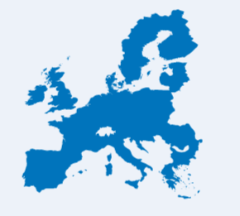

 |  | Vienas dalyvis turi vieną siunčiančią ir vieną priimančią šalį.

 | Lietuva yra ir priimanti šalis, kai mokymosi tikslais į ją atvyksta dalyviai
 |  |  | Kitos programos šalys yra siunčiančios šalys, kai mokymosi tikslais iš jų išvyksta dalyviai

